4
 | waterlineORM数据操作中间件，官方团队提供的适配器：提供了对 MySQL / MongoDB / Redis 的支持，也有很多第三方开发的适配器。

 | Sails提供命令行创建model的命令：$ sails generate model MODEL_NAME
 | Sails中提供创建controller的命令：$ sails generate controller CONTROLLER_NAME
 | Sails也提供同时创建model和对应的Controller的命令：$ sails generate api API_NAME。

Node.JS之waterline 的使用
 | /**
 | * 演示 waterline 的使用
 | */
 | var Waterline = require('waterline');
 | var mysqlAdapter = require('sails-mysql');
 | var mongoAdapter = require('sails-mongo');
 | //需要先npm install 安装上面三个模块
 | // 适配器
 | var adapters = {
 | mongo: mongoAdapter,
 | mysql: mysqlAdapter,
 | default: 'mongo'
 | };
 | // 连接
 | var connections = {
 | mongo: {
 | adapter: 'mongo',
 | url: 'mongodb://localhost/info'
 | },
 | mysql: {
 | adapter: 'mysql',
 | url: 'mysql://localhost/info'
 | }
 | };
 | // 数据集合
 | var User = Waterline.Collection.extend({
 | identity: 'user', //集合的 id
 | connection: 'mongo', //使用的连接数
 | schema: true, //强制模式
 | //属性(配置) ---"类似"于 Mongoose 中的 Schema
 | attributes: {
 | username: {
 | type: 'string',
 | // 校验器
 | required: true,
 | minLength: 6,
 | maxLength: 17
 | },
 | password: {
 | type: 'string',
 | //校验器
 | required: true,
 | minLength: 6
 | },
 | birthday: {
 | type: 'date',
 | after: new Date('1990-01-01'),
 | before: function() {
 | return new Date();
 | }
 | },
 | address: {
 | type: 'string',
 | },
 | createTime: {
 | type: 'date',
 | //在某个时间点之前
 | before: '2020-01-01',
 | //在某个时间点之后
 | after: function(){
 | return new Date();
 | }
 | }
 | },
 | // 生命周期回调 --类似于Mongoose中间件
 | beforeCreate: function(value, cb) {
 | value.createTime = new Date();
 | value.address = 'guangdongshenzhen';
 | console.log('beforeCreate executed');
 | return cb();
 | }
 | });
 | var orm = new Waterline();
 | // 加载数据集合
 | orm.loadCollection(User);
 | var config = {
 | adapters: adapters,
 | connections: connections
 | }
 | //初始化
 | orm.initialize(config, function(err, models) {
 | if(err) {
 | console.error('orm initialize failed.', err)
 | return;
 | }
 | // console.log('models:', models);
 | var message = {
 | username: 'tianzi',
 | password: '654321',
 | birthday:'1995-02-03',
 | // address: 'shenzhen'
 | };
 | //创建
 | models.collections.user.create(message, function(err, user) {
 | if(err) {
 | console.log('err is :\n',err);
 | }
 | else {
 | console.log('creat success :\n',user);
 | }
 | });
 | });

 | 在项目中集成waterline 我们需要在express项目开始监听之前进行waterline的初始化，

 | 这样才能保证在项目监听之前waterline已经可以正常使用！

 | 在express中使用waterline 我们需要将 waterline 的数据集合附加到 express 实例中
 | app.set('models', models.collections);

 | 然后利用中间件，将数据集合附加到请求对象中
 | // 利用中间件，将数据集合附加到请求对象中
 | app.use(function(req, res, next){
 | req.models = app.get('models');
 | next();
 | });

为什么使用Sails？

 | 前言

 | 入手Node.js半年，从用Express开发自己的博客到用Sails开发公司项目，深深被Sails震撼了。Sails是Balderdash团队的产品，快速的项目构建、优秀的框架结构还有众多的扩展，让我有种相见恨晚的感觉。
 | 在Koa流行之前，个人认为Sails的用户量还是挺可观的。今天，我想写一写Sails那些让我感动的地方，顺便理顺一下Sails的架构。

 | 目录
 | 一步搭建项目
 | 项目架构
 | ORM
 | MVC的实现
 | 路由
 | 安全
 | 日志
 | 单元测试
 | WebSocket

 | 一步搭建项目

 | 在安装了Node.js 和 Sails的环境下，只需要一条命令，就能够搭建一个拥有完整架构的项目，尽管这很简单，我还是觉得有必要说一下。

 | 在已经安装了Node.js和npm的前提下，首先你需要全局下安装Sails $ sudo npm install sails -g

 | 其次在一个空路径下，新建一个项目 $ sails new newApp

 | 最后，只需要前往项目路径，把项目运行起来 $ cd testProject $ sails lift

 | 访问 http://localhost:1337就能看到一个新的项目

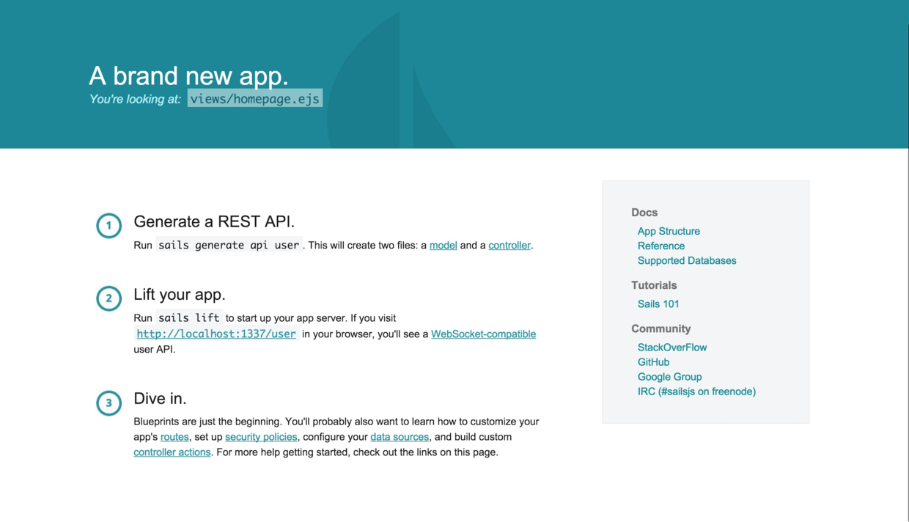

 | 项目架构

 | .
 | ├── api
 | │ ├── controllers
 | │ ├── models
 | │ ├── policies
 | │ ├── responses
 | │ └── services
 | ├── views
 | ├── assets
 | ├── config
 | ├── tasks
 | ├── node_modules
 | ├── package.json
 | ├── Gruntfile.js
 | ├── README.md
 | └── app.js

 | api/

 | api 目录下是你要构建应用的核心所在，常说的MVC的设计结构就体现在这里 api/controllers ：控制层，该层是Http请求的入口。Sails官方建议该层只处理请求的转发和页面的渲染，具体的逻辑实现应该交给Service层。 api/models：模型层，在Sails中，对于Model采用的是充血模型，除了可以在模型中定于属性之外，还可以定义包含逻辑处理的函数。在Sails中，所有Model都可以全局性访问。 api/policies：过滤层，该层在Controller层之前对Http请求做处理，在这一层中，可以定于一些规则来过滤Http请求，比如身份认证什么的。 api/responses：http响应的方法都放这里，例如服务器错误、请求错误、404错误等，定义在responses文件夹里面的方法，都会赋值到controller层的req对象中。 api/services：服务层，该层包含逻辑处理的方法，在Sails中，所有Service都可以全局性访问。

 | views/

 | 视图层，存放视图模版文件的地方，Sails默认是提供ejs模版引擎的，如果你愿意，你可以换成jade、handlebars或者任何你喜欢的模版引擎。

 | assets/

 | 资源文件夹，在Sails启动的时候，会启动某一个Grunt任务，把assets文件夹里的内容或压缩或编译或复制到根目录下的.tmp目录，这是前端可以直接通过路由访问的资源，HTML、JS、CSS以及图片等静态资源都放在这里了。

 | config/

 | 配置文件夹，在Sails启动的时候，会加载该文件夹里的文件，并赋值在全局对象sails.config中，所以能够在任何一个地方都能用到。在用Sails开发，会经常跟这个文件夹里的文件打交道，从config的构成很容易知道Sails都提供哪方面的功能。

 | tasks/

 | Sails自带的项目自动化工具是Grunt，而Grunt的配置和任务注册都放在这个文件夹里了。这里已经提供了通常会用到的CSS编译、JS压缩、文件合并，更改检测等等任务，当然如果没有自己需要的，还能扩展。

 | app.js

 | Sails的启动文件，无论是$ sails lift命令或者$ npm start命令都会运行该文件。

 | ORM

 | 开发了Sails的团队Balderdash，还开发了一套ORM框架：Waterline。
 | Waterline在Sails主要的舞台是在/api/models目录里，在这里定义的模型文件，在Sails启动的时候，都要经由Waterline的洗礼。
 | Waterline 是通过Adapter关联数据库的，不同的Adapter关联不同的数据库。
 | Waterline 能适配绝对部分数据库，大致分类两类，一类是官方团队开发的 Adapter适配的，一类是民间开发者开发的Adapter适配的：
 | 官方支持的:

 | PostgreSQL
 | MySQL
 | MongoDB
 | Redis
 | Disk
 | Memory

 | 民间开发的：

 | SQLServer
 | OrientDB
 | Oracle
 | Cassandra

 | 关于Waterline的更多信息可以关注：
 | github:waterline
 | github:waterline-docs

 | MVC的实现

 | 在这一段我想不仅仅要谈论到Model层、View层和Controller层，我认为还有必要谈到Service层、和Policy层。

 | Model层

 | 模型文件定义到/api/models中，由Waterline驱动，所有model都能全局访问。Sails提供命令行创建model的命令：$ sails generate model MODEL_NAME

 | View层

 | 实现在/views中，除了默认提供的ejs模版引擎之外，还能更换成jade、handlebars等模版引擎

 | Controller层

 | 在/api/controller目录里，Sails中提供创建controller的命令：$ sails generate controller CONTROLLER_NAME。Sails也提供同时创建model和对应的Controller的命令：$ sails generate api API_NAME。

 | Service层

 | 在/api/services目录里，存放自定义的服务，所有service都能够全局访问，Sails官方的建议是把逻辑处理都放在该层中，Controller层只做路由的分发和轻逻辑的处理。

 | Policy层

 | 在/api/policies目录里，存放自定义的过滤器。该层是一条请求在到达Controller之前根据需求过滤请求的中间层。在/api/policies目录中定义的文件，还需要在config/policies.js文件中为需求应用到某一过滤器的Action配置。

 | 路由

 | Sails中要理解路由，首先要记得这个名词blueprint，中文翻译为：蓝图。我不知道官方是否解释过为什么要用个单词，但以我的理解，Sails的blueprint是负责指挥每一条客户端请求应该分配到服务器端的哪个Action去，所以叫蓝图吧。 blueprint主要分为三种：RESTful routes、Shortcut routes、Action routes。

 | RESTful routes

 | 当路径诸如：/:modelIdentity 或者 /:modelIdentity/:id的时候，blueprint会根据HTTP的动作（GET、POST、DELETE、PUT等）来分配到相应的Controller下相应的Action来处理。例如一个POST请求/user会创建一个用户，一个DELETE请求/user/123会删除id为123的用户。

 | Shortcut routes

 | 这种路由主要是方便开发，请求的参数可以直接写在请求路径中，例如/user/create?name=joe会创建一个新的用户，/user/update/1?name=mike会更新id为1的用户的名字。shortcut routes在开发环境很便利，但是在生产环境下需要关闭。

 | Action routes

 | 这种路由会自动的为Controller层的每一个Action创建一个路由，例如你的Controller层有一个FooController.js，里面有一个Actionbar，那么请求/foo/bar就会分配到barAction。

 | 当然Sails也会提供自定义的路由，用户可以在config/routes.js和config/polices.js这两个配置文件中选择关闭或者打开blueprint提供的路由，和定义自己的路由。

 | 安全

 | 要确保产品的安全性，要对几种常见的攻击和安全策略了如指掌，诸如CORS、CSRF、DDOS、XSS等。Sails对于常见的安全策略都有提供支持，且只需要通过相关的配置文件就可以控制安全策略的等级。深入探讨Web的安全策略，并不在本文的范畴内，日后我会以这个为题写一篇文章聊聊Web的安全。 想要了解更多Sails的安全策略可以看看这里：sails: security

 | 日志

 | Sails提供了一个全局对象sails.log用来处理日志信息的输出，日志是分level的，在config/log.js中配置日志输出的level，而level的作用看下表：

 | Priority | level | Log fns visible
 | 0 | silent | N/A
 | 1 | error | .error()
 | 2 | warn | .warn(), .error()
 | 3 | debug | .debug(), .warn(), .error()
 | 4 | info | .info(), .debug(), .warn(), .error()
 | 5 | verbose | .verbose(), .info(), .debug(), .warn(), .error()
 | 6 | silly | .silly(), .verbose(), .info(), .debug(), .warn(), .error()

 | Sails的日志管理默认是info层的，既会输出.info(), .debug(), .warn(), .error()的信息。

 | 单元测试

 | Sails使用了mocha进行单元测试，在新建Sails项目的时候，没有创建单元测试的文件夹，需要自己手动构造单元测试目录，官方建议的目录是这样的：

 | .
 | ├── api
 | ├── assets
 | ├── ...
 | ├── test
 | │ ├── unit
 | │ │ ├── controllers
 | │ │ │ └── UsersController.test.js
 | │ │ ├── models
 | │ │ │ └── Users.test.js
 | │ │ └── ...
 | │ ├── fixtures
 | │ ├── ...
 | │ ├── bootstrap.test.js
 | │ └── mocha.opts
 | └── views

 | 而我在单元测试常用的组合是：mocha、should、supertest、 istanbul 其中should是提供断言，supertest是用于测试Controller层的时候伪造http请求的，而istanbul则是提供测试代码覆盖率的。 关于怎么在Sails中编写测试代码，可以参考 sails:testing

 | WebSocket

 | 对于有即时性通讯需求的Web应用，我们会用Socket，Sails也为这方面提供了支持。在客户端提供js文件：sails.io.js，而在服务器端提供全局对象：sails.sockets。通过这两个对象，就可以进行客户端和服务器端即时性通讯的开发了。 Sails默认会启动WebSocket功能，在客户端访问服务器端的时候，会自动尝试在同域名下连接socket。 值得注意的是，这样会对AngularJS、EmberJS等前端MVVC开发产生一些障碍。 比如进行AngularJS开发的时候，我们在http://localhost:9000跑AngularJS项目，而服务器端却跑在http://localhost:1337。 当访问http://localhost:9000的时候，sails.io.js会尝试于当前路径下进行socket连接，也就是http://localhost:9000，这时会出错，因为服务器是跑在http://localhost:1337的。 在开发的时候要解决这样的问题的时候，我们只需要在AngularJS这边引入sails.io.js之后定义连接路径就行了：

 | <script src="scripts/lib/sails.io.js"></script>
 | <script>io.sails.url = "http://localhost:1337";</script>

 | 结语

 | 可以说Sails涵盖了Web开发中会遇到的绝大部分需求和问题，如果深入研究Sails的话，是受益匪浅的。

